バッチプロセスフロー
 |  | 2026.12.21

バッチプロセスフロー |  |  |  |  | システム | CNレポート作成アプリ「LecMoc」
 |  |  |  |  | フォーマットNo. | KS2-4-05／SS2-1-02
業務プロセスID・処理機能ID | LMMRCR04-01 |  | 業務プロセス名・処理機能名 | 電力見える化レポート自動作成
バッチID | BLMMRCRREPORTCREATE |  | バッチ名 | 電力見える化レポート一括作成
備 考 | 電力見える化レポートを一括作成する。
処理時間帯 | 0時～24時 |  | 実行周期 | 1時間

LMMRCRR0011
電力見える化レポート
BLMMRCRREPORTCREATE
レポート一括作成

30分値
取込管理
電力見える化
レポート管理情報
EPデータ参照基盤
30分値
EPデータ参照基盤
契約電力
ARVEお客さま
情報

<<凡例>>

本設計対象範囲

バッチID
バッチ名
ファイルID
ファイル名
システム名
テーブル名
テーブル名
バッチ
ファイル
他システム

【補足】バッチ年月仕様
 |  |  |  |  | 2026.12.21

時系列・パラメータ設定値整理
 | バッチは毎時稼働し、レポートの作成対象年月は以下の通り設定する。
 | データ管理TBLに対象データ未作成の対象データがなければ処理をスキップする。

 |  |  | 基本空振りの想定

 |  |  | 要件のレポート作成期間

 |  | 2026/5/1 |  | 2026/5/14 | 2026/5/15 | 2026/6/1 | 2026/6/14 | 2026/6/15
★

 |  | 作成対象年月：バッチ実行年月-3
 |  | ※2026/2分
2026/05/18の場合
作成対象年月：2026/02
★

 |  |  |  |  | 作成対象年月：バッチ実行年月-2
 |  |  |  |  | ※2026/3分

2026/05/31の場合
作成対象年月：2026/03
 |  |  |  |  |  | 作成対象年月：バッチ実行年月-3
 |  |  |  |  |  | ※2026/3分

バッチ処理内容定義書
 |  | 2026.12.21
バッチ処理内容定義書/バッチプロセス定義書 |  |  | システム |  |  | CNレポート作成アプリ「LecMoc」
 |  |  | フォーマットNo. |  |  | SS1-2-14
バッチ処理フロー |  |  |  | バッチプロセス定義

開始
 | ※Exception発生時は、後続処理をSKIPして「２７．終了」

１．バッチ実行年月日取得
 |  |  |  |  | １．バッチ実行年月日取得
 |  |  |  |  |  | ※データ項目更新仕様説明書No.1参照
 |  |  |  |  |  | バッチ実行年月日を取得する。

２．レポート作成対象年月設定
 |  |  |  |  | ２．レポート作成対象年月設定
 |  |  |  |  |  | ※データ項目更新仕様説明書No.2参照
 |  |  |  |  |  | バッチ実行年月日を基にレポート作成対象年月を設定する。

トランザクション開始
３．30分値データ取込確認
30分値
取込管理
電力見える化
レポート管理情報
ARVEお客さま
情報
 |  |  |  |  | ３．30分値データ取込確認
 |  |  |  |  |  | 30分値取込管理TBL、電力見える化レポート管理情報TBLを突き合わせ
 |  |  |  |  |  | 30分値の取込が完了しており、電力見える化レポート管理情報に
 |  |  |  |  |  | 登録がない供給地点特定番号を電力見える化レポート管理情報に登録する。
 |  |  |  |  |  | ※データ項目更新仕様説明書No.3参照

電力見える化
レポート管理情報

４．レポート作成対象情報取得
電力見える化
レポート管理情報
 |  |  |  |  | ４．レポート作成対象情報取得
 |  |  |  |  |  | 電力見える化レポート管理情報から作成が完了していないデータを取得する。
 |  |  |  |  |  | ※データ項目更新仕様説明書No.4参照

 |  |  |  |  |  | ※補足
 |  |  |  |  |  | リランの際は作成できていない対象を取得して実施される。
 |  |  |  |  |  | 電力見える化レポート管理情報TBLの
 |  |  |  |  |  | データを変更・削除することでレポートの再作成が可能
 |  |  |  |  |  | （データ変更・削除は運用で実施が必要）

LOOP
 |  |  |  |  | LOOP
 |  |  |  |  |  | ４．で取得したデータを1件ずつLOOPさせる。
 |  |  |  |  |  | ※コア数分で並列処理する。
 |  |  |  |  |  | ※対象データがない場合はLOOP処理は空振りし、処理を終了する。

５．ワークディレクトリの作成
 |  |  |  |  | ５．ワークディレクトリの作成
 |  |  |  |  |  | レポート作成時の画像一時保存用にワークディレクトリを作成する。
 |  |  |  |  |  |  | ※並列実行するため、他プロセスに操作されない一意の場所を用意する。
 |  |  |  |  |  |  | ディレクトリ名は、「供給地点特定番号_レポート作成対象年月」とする。
 |  |  |  |  |  |  | (既にディレクトリが存在している場合は、上書きして作成する。）

６．契約情報設定
EPデータ参照基盤
契約電力
ARVEお客さま
情報
 |  |  |  |  | ６．契約情報設定
 |  |  |  |  |  | (1)供給地点特定番号をキーに以下テーブルからデータを取得する。
 |  |  |  |  |  |  | ・ARVEお客さま情報
 |  |  |  |  |  |  | ・EPデータ参照基盤契約電力
 |  |  |  |  |  |  | ※データ項目更新仕様説明書No.5参照
 |  |  |  |  |  | (2)表を作成する。※帳票出力項目仕様説明書のシートNo.0参照
 |  |  |  |  |  | (3)画像として保存する。

７．グラフ用データ取得・変換
EPデータ参照基盤
30分値
 |  |  |  |  | ７．グラフ用データ取得・変換 |  |  | ※以降のグラフ作成処理ではこのデータを使用する。
 |  |  |  |  |  | (1)EPデータ参照基盤30分値から1年分の30分値を取得する。
 |  |  |  |  |  |  | ※データ項目更新仕様説明書No.6参照
 |  |  |  |  |  | (2)(1)で取得した電力データを数値に変換する。（取得_年月日は対象外）
 |  |  |  |  |  |  | ※ここで取得した30分値を後続のグラフ作成処理に使用する。
 |  |  |  |  |  |  | （9~15の処理でも使用する。）
 |  |  |  |  |  | (3)V30分_使用_電力量_1~48のカラム名を時刻に変換する。
 |  |  |  |  |  |  | ※1→00:00、2→00:30・・・・・48→23:30
 |  |  |  |  |  | (4)取得_年月日から曜日を算出する。

８．７で数値変換できないレコードがある場合
Y
 |  |  |  |  | ８．７で数値変換できないレコードがある場合
 |  |  |  |  |  | 数値変換ができないレコードがある場合、レポート作成処理はスキップし、
 |  |  |  |  |  | 電力見える化レポート管理情報テーブル状態更新（完了（警告））の処理を実行する。
 |  |  |  |  |  |  | ※入力項目チェック仕様説明書No.1~48参照

N

Y
９．①日ごとの最大電力作成
 |  |  |  |  | ９．①日ごとの最大電力作成
 |  |  |  |  |  | (1)7で変換したデータを受け取る。
 |  |  |  |  |  |  | ※使用するデータは取得_年月日=レポート作成対象年月のみ
 |  |  |  |  |  | (2)グラフおよびコメントを作成する。
 |  |  |  |  |  |  | ※帳票出力項目仕様説明書のシートNo.1参照
 |  |  |  |  |  | (3)カレンダーおよびコメントを画像として保存する。

１０．②30分ごとの需要電力の推移作成
 |  |  |  |  | １０．②30分ごとの需要電力の推移作成
 |  |  |  |  |  | (1)7で変換したデータを受け取る。
 |  |  |  |  |  |  | ※使用するデータは9で最大電力が1位だった日のデータのみ
 |  |  |  |  |  |  | （同率1位だった場合、日付が小さい方を選択する。）
 |  |  |  |  |  | (2)グラフおよびコメントを作成する。
 |  |  |  |  |  |  | ※帳票出力項目仕様説明書のシートNo.2参照
 |  |  |  |  |  | (3)グラフおよびコメントを画像として保存する。
１１．TEPCOロゴ
 |  |  |  |  | １１．TEPCOロゴ
 |  |  |  |  |  | (1)ロゴおよびコメントを作成する。
 |  |  |  |  |  |  | ※帳票出力項目仕様説明書のシートNo.3参照
 |  |  |  |  |  | (2)ロゴおよびコメントを画像として保存する。

１２．③月ごとの使用電力量の推移

 |  |  |  |  | １２．③月ごとの使用電力量の推移
 |  |  |  |  |  | (1)7で変換したデータを受け取る。
 |  |  |  |  |  | (2)グラフおよびコメントを作成する。
 |  |  |  |  |  |  | ※帳票出力項目仕様説明書のシートNo.4参照
 |  |  |  |  |  | (3)グラフおよびコメントを画像として保存する。

１３．④最大電力の推移
 |  |  |  |  | １３．④最大電力の推移
 |  |  |  |  |  | (1)データ項目更新仕様説明書No.5で取得した契約電力を取得する。
 |  |  |  |  |  | (2)契約電力を数値へ変換する。
 |  |  |  |  |  | (3)7で変換したデータを受け取る。
 |  |  |  |  |  | (4)グラフおよびコメントを作成する。
 |  |  |  |  |  |  | ※帳票出力項目仕様説明書のシートNo.5参照
 |  |  |  |  |  | (5)グラフおよびコメントを画像として保存する。
Y
１４．契約電力が数値変換できない場合

 |  |  |  |  | １４．契約電力が数値変換できない場合
 |  |  |  |  |  | 契約電力が数値変換できない場合、レポート作成処理はスキップし、
 |  |  |  |  |  | 電力見える化レポート管理情報テーブル状態更新（完了（警告））の処理を実行する。
 |  |  |  |  |  |  | ※入力項目チェック仕様説明書No.49参照
N

１５．⑤デュレーションカーブ作成
 |  |  |  |  | １５．⑤デュレーションカーブ作成
 |  |  |  |  |  | (1)7で変換したデータを受け取る。
 |  |  |  |  |  | (2)グラフおよびコメントを作成する。
 |  |  |  |  |  |  | ※帳票出力項目仕様説明書のシートNo.6参照
 |  |  |  |  |  | (3)グラフおよびコメントを画像として保存する。

１６．⑥ロードマップ作成
 |  |  |  |  | １６．⑥ロードマップ作成
 |  |  |  |  |  | (1)7で変換したデータを受け取る。
 |  |  |  |  |  | (2)グラフおよびコメントを作成する。
 |  |  |  |  |  |  | ※帳票出力項目仕様説明書のシートNo.7参照
 |  |  |  |  |  | (3)グラフおよびコメントを画像として保存する。

Y
１７．省サポ加入者の場合
 |  |  |  |  | １７．省サポ加入者の場合
 |  |  |  |  |  | レポート作成対象情報.省エネサポート加入フラグ＝True の場合

N
１８．レポート作成（省サポ未加入）
電力見える化
レポート（省サポ未加入）
 |  |  |  |  | １８．レポート作成（省サポ未加入）
 |  |  |  |  |  | 各処理で作成した画像およびグラフを貼り付けレポートを作成する。
 |  |  |  |  |  | ファイル名は以下とする。
 |  |  |  |  |  | ・省サポ未加入者の場合
 |  |  |  |  |  |  | 企業ID_供給地点特定番号_yyyymm
 |  |  |  |  |  | ※企業IDおよび供給地点特定番号についてはレポート作成対象情報取得
 |  |  |  |  |  |  | で取得した内容を使用する。
 |  |  |  |  |  | 出力先は以下とする。
 |  |  |  |  |  | /bd-fs-mnt/TenantShare/corp/electricity_vis_middle/power_report

電力見える化
レポート（省サポ加入）
１９．レポート作成（省サポ加入）
 |  |  |  |  | １９．レポート作成（省サポ加入）
 |  |  |  |  |  | 各処理で作成した画像およびグラフを貼り付け
 |  |  |  |  |  | レポートを作成する。ファイル名は以下とする。
 |  |  |  |  |  | ・省サポ加入者の場合
 |  |  |  |  |  |  | 企業ID_供給地点特定番号 _syousapo_yyyymm
 |  |  |  |  |  | ※企業IDおよび供給地点特定番号についてはレポート作成対象情報取得
 |  |  |  |  |  |  | で取得した内容を使用する。
 |  |  |  |  |  | 出力先は以下とする。
 |  |  |  |  |  | /bd-fs-mnt/TenantShare/corp/electricity_vis_middle/power_report

トランザクション開始

２０．電力見える化レポート管理情報テーブル状態更新（完了）
電力見える化
レポート管理情報
 |  |  |  |  | ２０．電力見える化レポート管理情報テーブル状態更新（完了）
 |  |  |  |  |  | 電力見える化レポート管理情報TBLの状態を"3（完了）"に更新する
 |  |  |  |  |  | ※データ項目更新仕様説明書No.7参照

２１．ワークディレクトリの削除
 |  |  |  |  | ２１．ワークディレクトリの削除
 |  |  |  |  |  | レポート作成時の一時画像保存用に作成したワークディレクトリを削除する。

トランザクション開始
２２．電力見える化レポート管理情報テーブル状態更新
（完了（警告））
コミット
電力見える化
レポート管理情報
 |  |  |  |  | ２２．電力見える化レポート管理情報テーブル状態更新（完了（警告））
 |  |  |  |  |  | 電力見える化レポート管理情報TBLの状態を"4（完了（警告））"に更新する
 |  |  |  |  |  | ※データ項目更新仕様説明書No.8参照

２３．ログ出力
 |  |  |  |  | ２３．ログ出力
 |  |  |  |  |  | ログにエラーを出力する。
 |  |  |  |  |  | ログには以下内容を出力する。
 |  |  |  |  |  | メッセージID,エラーメッセージ,主キー

N
２４．意図しないエラーが発生した場合
 |  |  |  |  | ２４．意図しないエラーが発生した場合
 |  |  |  |  |  | 数値変換以外の想定外のエラーが発生した場合

Y

トランザクション開始
２５．電力見える化レポート管理情報テーブル状態更新（エラー）
コミット
電力見える化
レポート管理情報
 |  |  |  |  | ２５．電力見える化レポート管理情報テーブル状態更新（エラー）
 |  |  |  |  |  | ※データ項目更新仕様説明書No.9参照
 |  |  |  |  |  | 電力見える化レポート管理情報TBLの状態を"5（エラー）"に更新する

２６．ログ出力
 |  |  |  |  | ２６．ログ出力
 |  |  |  |  |  | ログにエラーを出力する。

 |  |  |  |  | ２７．終了
２７．終了

入力項目チェック仕様説明書
 |  |  |  |  |  | 2026.12.21

入力項目チェック仕様説明書 |  |  |  |  |  |  |  |  |  |  |  |  |  |  |  |  |  |  |  |  |  |  |  |  |  |  |  | システム | CNレポート作成アプリ「LecMoc」
 |  |  |  |  |  |  |  |  |  |  |  |  |  |  |  |  |  |  |  |  |  |  |  |  |  |  |  | フォーマットNo. | SS1-2-16
項番 | 入力項目名 | 単項目チェック |  |  |  |  |  |  |  |  |  |  |  |  |  |  |  |  |  |  |  |  |  |  |  | その他チェック
 |  | 必須区分 | データ型 | 桁数 | 小数点以下 桁数 |  | 範囲 |  | 許可文字種フラグ |  |  |  |  |  |  |  |  |  |  |  |  |  |  |  | メッセージ-ID | エラー種別 区分 | チェック内容 (項目関連チェック,マスタチェック,データ整合性チェック等) |  |  | メッセージ-ID
 |  |  |  |  |  |  | 最小値 | 最大値 | 半角の場合 |  |  |  |  |  |  | 全角の場合
 |  |  |  |  |  |  |  |  | 数値 | 英字 小 | 英字 大 | カナ | 空白 | 記号 | 改行 | 数値 | 英字 小 | 英字 大 | カナ | かな | 漢字 | 空白 | 記号 | 外字
1 | V30分_使用_電力量_1 |  |  |  |  |  |  |  |  |  |  |  |  |  |  |  |  |  |  |  |  |  |  |  |  | 整合性 | 数値に変換できるか |  |  | LMMRCRC0401
単項目チェックなし
2 | V30分_使用_電力量_2 |  |  |  |  |  |  |  |  |  |  |  |  |  |  |  |  |  |  |  |  |  |  |  |  | 整合性 | 数値に変換できるか |  |  | LMMRCRC0401
3 | V30分_使用_電力量_3 |  |  |  |  |  |  |  |  |  |  |  |  |  |  |  |  |  |  |  |  |  |  |  |  | 整合性 | 数値に変換できるか |  |  | LMMRCRC0401
4 | V30分_使用_電力量_4 |  |  |  |  |  |  |  |  |  |  |  |  |  |  |  |  |  |  |  |  |  |  |  |  | 整合性 | 数値に変換できるか |  |  | LMMRCRC0401
5 | V30分_使用_電力量_5 |  |  |  |  |  |  |  |  |  |  |  |  |  |  |  |  |  |  |  |  |  |  |  |  | 整合性 | 数値に変換できるか |  |  | LMMRCRC0401
6 | V30分_使用_電力量_6 |  |  |  |  |  |  |  |  |  |  |  |  |  |  |  |  |  |  |  |  |  |  |  |  | 整合性 | 数値に変換できるか |  |  | LMMRCRC0401
7 | V30分_使用_電力量_7 |  |  |  |  |  |  |  |  |  |  |  |  |  |  |  |  |  |  |  |  |  |  |  |  | 整合性 | 数値に変換できるか |  |  | LMMRCRC0401
8 | V30分_使用_電力量_8 |  |  |  |  |  |  |  |  |  |  |  |  |  |  |  |  |  |  |  |  |  |  |  |  | 整合性 | 数値に変換できるか |  |  | LMMRCRC0401
9 | V30分_使用_電力量_9 |  |  |  |  |  |  |  |  |  |  |  |  |  |  |  |  |  |  |  |  |  |  |  |  | 整合性 | 数値に変換できるか |  |  | LMMRCRC0401
10 | V30分_使用_電力量_10 |  |  |  |  |  |  |  |  |  |  |  |  |  |  |  |  |  |  |  |  |  |  |  |  | 整合性 | 数値に変換できるか |  |  | LMMRCRC0401
11 | V30分_使用_電力量_11 |  |  |  |  |  |  |  |  |  |  |  |  |  |  |  |  |  |  |  |  |  |  |  |  | 整合性 | 数値に変換できるか |  |  | LMMRCRC0401
12 | V30分_使用_電力量_12 |  |  |  |  |  |  |  |  |  |  |  |  |  |  |  |  |  |  |  |  |  |  |  |  | 整合性 | 数値に変換できるか |  |  | LMMRCRC0401
13 | V30分_使用_電力量_13 |  |  |  |  |  |  |  |  |  |  |  |  |  |  |  |  |  |  |  |  |  |  |  |  | 整合性 | 数値に変換できるか |  |  | LMMRCRC0401
14 | V30分_使用_電力量_14 |  |  |  |  |  |  |  |  |  |  |  |  |  |  |  |  |  |  |  |  |  |  |  |  | 整合性 | 数値に変換できるか |  |  | LMMRCRC0401
15 | V30分_使用_電力量_15 |  |  |  |  |  |  |  |  |  |  |  |  |  |  |  |  |  |  |  |  |  |  |  |  | 整合性 | 数値に変換できるか |  |  | LMMRCRC0401
16 | V30分_使用_電力量_16 |  |  |  |  |  |  |  |  |  |  |  |  |  |  |  |  |  |  |  |  |  |  |  |  | 整合性 | 数値に変換できるか |  |  | LMMRCRC0401
17 | V30分_使用_電力量_17 |  |  |  |  |  |  |  |  |  |  |  |  |  |  |  |  |  |  |  |  |  |  |  |  | 整合性 | 数値に変換できるか |  |  | LMMRCRC0401
18 | V30分_使用_電力量_18 |  |  |  |  |  |  |  |  |  |  |  |  |  |  |  |  |  |  |  |  |  |  |  |  | 整合性 | 数値に変換できるか |  |  | LMMRCRC0401
19 | V30分_使用_電力量_19 |  |  |  |  |  |  |  |  |  |  |  |  |  |  |  |  |  |  |  |  |  |  |  |  | 整合性 | 数値に変換できるか |  |  | LMMRCRC0401
20 | V30分_使用_電力量_20 |  |  |  |  |  |  |  |  |  |  |  |  |  |  |  |  |  |  |  |  |  |  |  |  | 整合性 | 数値に変換できるか |  |  | LMMRCRC0401
21 | V30分_使用_電力量_21 |  |  |  |  |  |  |  |  |  |  |  |  |  |  |  |  |  |  |  |  |  |  |  |  | 整合性 | 数値に変換できるか |  |  | LMMRCRC0401
22 | V30分_使用_電力量_22 |  |  |  |  |  |  |  |  |  |  |  |  |  |  |  |  |  |  |  |  |  |  |  |  | 整合性 | 数値に変換できるか |  |  | LMMRCRC0401
23 | V30分_使用_電力量_23 |  |  |  |  |  |  |  |  |  |  |  |  |  |  |  |  |  |  |  |  |  |  |  |  | 整合性 | 数値に変換できるか |  |  | LMMRCRC0401
24 | V30分_使用_電力量_24 |  |  |  |  |  |  |  |  |  |  |  |  |  |  |  |  |  |  |  |  |  |  |  |  | 整合性 | 数値に変換できるか |  |  | LMMRCRC0401
25 | V30分_使用_電力量_25 |  |  |  |  |  |  |  |  |  |  |  |  |  |  |  |  |  |  |  |  |  |  |  |  | 整合性 | 数値に変換できるか |  |  | LMMRCRC0401
26 | V30分_使用_電力量_26 |  |  |  |  |  |  |  |  |  |  |  |  |  |  |  |  |  |  |  |  |  |  |  |  | 整合性 | 数値に変換できるか |  |  | LMMRCRC0401
27 | V30分_使用_電力量_27 |  |  |  |  |  |  |  |  |  |  |  |  |  |  |  |  |  |  |  |  |  |  |  |  | 整合性 | 数値に変換できるか |  |  | LMMRCRC0401
28 | V30分_使用_電力量_28 |  |  |  |  |  |  |  |  |  |  |  |  |  |  |  |  |  |  |  |  |  |  |  |  | 整合性 | 数値に変換できるか |  |  | LMMRCRC0401
29 | V30分_使用_電力量_29 |  |  |  |  |  |  |  |  |  |  |  |  |  |  |  |  |  |  |  |  |  |  |  |  | 整合性 | 数値に変換できるか |  |  | LMMRCRC0401
30 | V30分_使用_電力量_30 |  |  |  |  |  |  |  |  |  |  |  |  |  |  |  |  |  |  |  |  |  |  |  |  | 整合性 | 数値に変換できるか |  |  | LMMRCRC0401
31 | V30分_使用_電力量_31 |  |  |  |  |  |  |  |  |  |  |  |  |  |  |  |  |  |  |  |  |  |  |  |  | 整合性 | 数値に変換できるか |  |  | LMMRCRC0401
32 | V30分_使用_電力量_32 |  |  |  |  |  |  |  |  |  |  |  |  |  |  |  |  |  |  |  |  |  |  |  |  | 整合性 | 数値に変換できるか |  |  | LMMRCRC0401
33 | V30分_使用_電力量_33 |  |  |  |  |  |  |  |  |  |  |  |  |  |  |  |  |  |  |  |  |  |  |  |  | 整合性 | 数値に変換できるか |  |  | LMMRCRC0401
34 | V30分_使用_電力量_34 |  |  |  |  |  |  |  |  |  |  |  |  |  |  |  |  |  |  |  |  |  |  |  |  | 整合性 | 数値に変換できるか |  |  | LMMRCRC0401
35 | V30分_使用_電力量_35 |  |  |  |  |  |  |  |  |  |  |  |  |  |  |  |  |  |  |  |  |  |  |  |  | 整合性 | 数値に変換できるか |  |  | LMMRCRC0401
36 | V30分_使用_電力量_36 |  |  |  |  |  |  |  |  |  |  |  |  |  |  |  |  |  |  |  |  |  |  |  |  | 整合性 | 数値に変換できるか |  |  | LMMRCRC0401
37 | V30分_使用_電力量_37 |  |  |  |  |  |  |  |  |  |  |  |  |  |  |  |  |  |  |  |  |  |  |  |  | 整合性 | 数値に変換できるか |  |  | LMMRCRC0401
38 | V30分_使用_電力量_38 |  |  |  |  |  |  |  |  |  |  |  |  |  |  |  |  |  |  |  |  |  |  |  |  | 整合性 | 数値に変換できるか |  |  | LMMRCRC0401
39 | V30分_使用_電力量_39 |  |  |  |  |  |  |  |  |  |  |  |  |  |  |  |  |  |  |  |  |  |  |  |  | 整合性 | 数値に変換できるか |  |  | LMMRCRC0401
40 | V30分_使用_電力量_40 |  |  |  |  |  |  |  |  |  |  |  |  |  |  |  |  |  |  |  |  |  |  |  |  | 整合性 | 数値に変換できるか |  |  | LMMRCRC0401
41 | V30分_使用_電力量_41 |  |  |  |  |  |  |  |  |  |  |  |  |  |  |  |  |  |  |  |  |  |  |  |  | 整合性 | 数値に変換できるか |  |  | LMMRCRC0401
42 | V30分_使用_電力量_42 |  |  |  |  |  |  |  |  |  |  |  |  |  |  |  |  |  |  |  |  |  |  |  |  | 整合性 | 数値に変換できるか |  |  | LMMRCRC0401
43 | V30分_使用_電力量_43 |  |  |  |  |  |  |  |  |  |  |  |  |  |  |  |  |  |  |  |  |  |  |  |  | 整合性 | 数値に変換できるか |  |  | LMMRCRC0401
44 | V30分_使用_電力量_44 |  |  |  |  |  |  |  |  |  |  |  |  |  |  |  |  |  |  |  |  |  |  |  |  | 整合性 | 数値に変換できるか |  |  | LMMRCRC0401
45 | V30分_使用_電力量_45 |  |  |  |  |  |  |  |  |  |  |  |  |  |  |  |  |  |  |  |  |  |  |  |  | 整合性 | 数値に変換できるか |  |  | LMMRCRC0401
46 | V30分_使用_電力量_46 |  |  |  |  |  |  |  |  |  |  |  |  |  |  |  |  |  |  |  |  |  |  |  |  | 整合性 | 数値に変換できるか |  |  | LMMRCRC0401
47 | V30分_使用_電力量_47 |  |  |  |  |  |  |  |  |  |  |  |  |  |  |  |  |  |  |  |  |  |  |  |  | 整合性 | 数値に変換できるか |  |  | LMMRCRC0401
48 | V30分_使用_電力量_48 |  |  |  |  |  |  |  |  |  |  |  |  |  |  |  |  |  |  |  |  |  |  |  |  | 整合性 | 数値に変換できるか |  |  | LMMRCRC0401
49 | 高圧契約電力 |  |  |  |  |  |  |  |  |  |  |  |  |  |  |  |  |  |  |  |  |  |  |  |  | 整合性 | 数値に変換できるか |  |  | LMMRCRC0401

帳票レイアウト
 |  |  |  | 2026.12.21

帳票レイアウト |  |  |  |  |  | システム | CNレポート作成アプリ「LecMoc」
 |  |  |  |  |  | フォーマットNo. | SS1-2-08
業務機能ID | LMMRCR04 | 業務機能名 | 電力見える化レポート自動作成 |  | 備 考
帳票ID | LMMRCRR0011 | 帳票名 | 電力見える化レポート
No.０
No.4

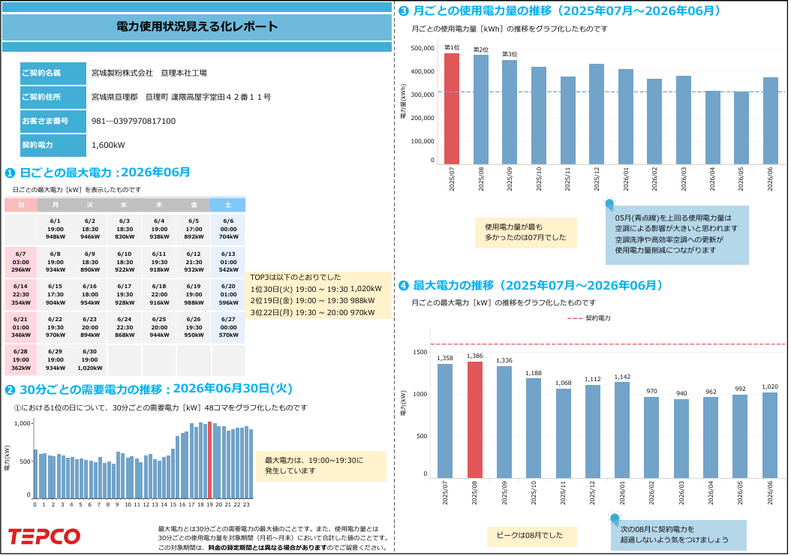

No.1

No.5

No.2

No.3

No.6

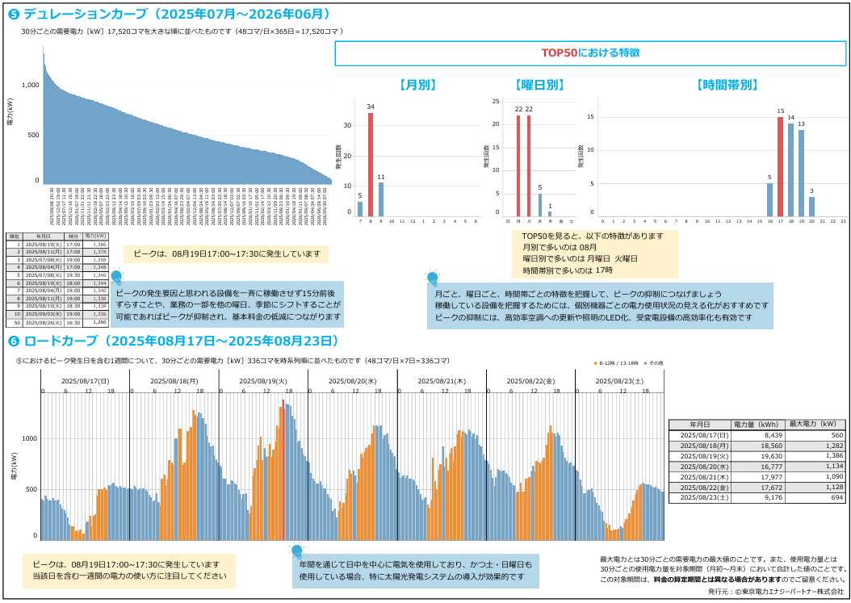

No.7

